EVD_ASM06-01
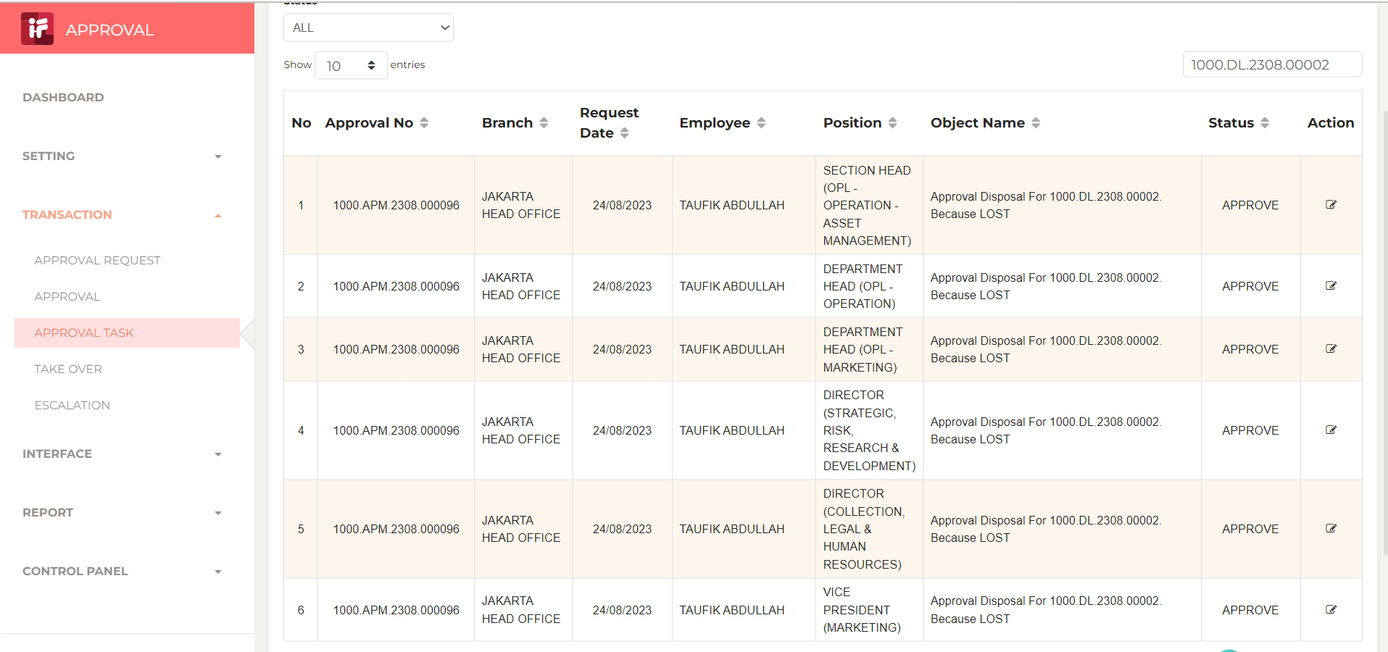
Test Case ID | ASM06-01
Test Case Summary

Step # | Test Evidence | Re-Test Evidence (if found Bug/Issue)
1
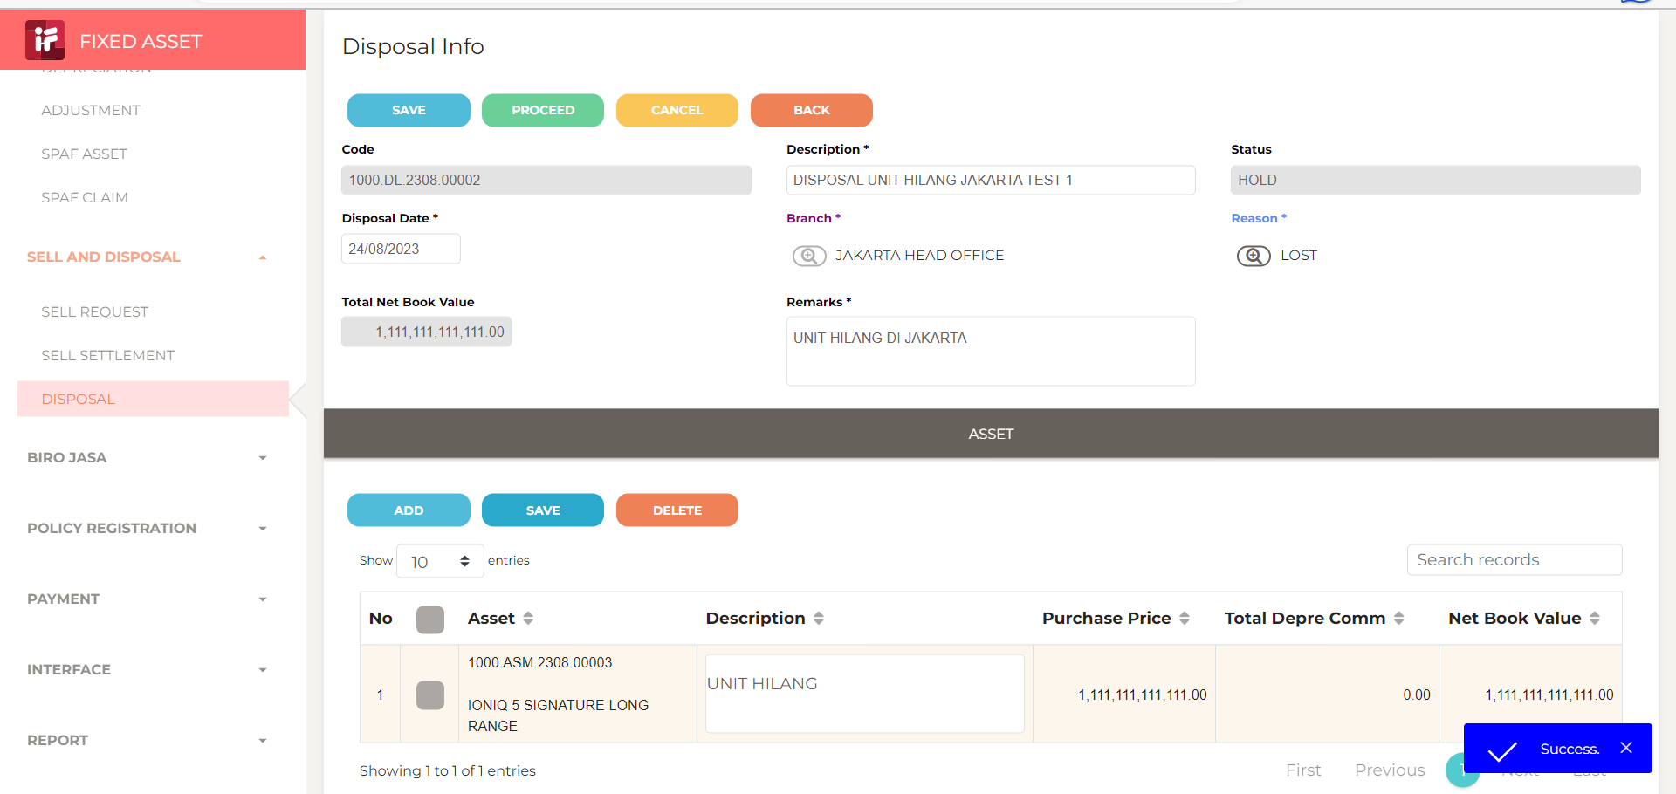

2

3

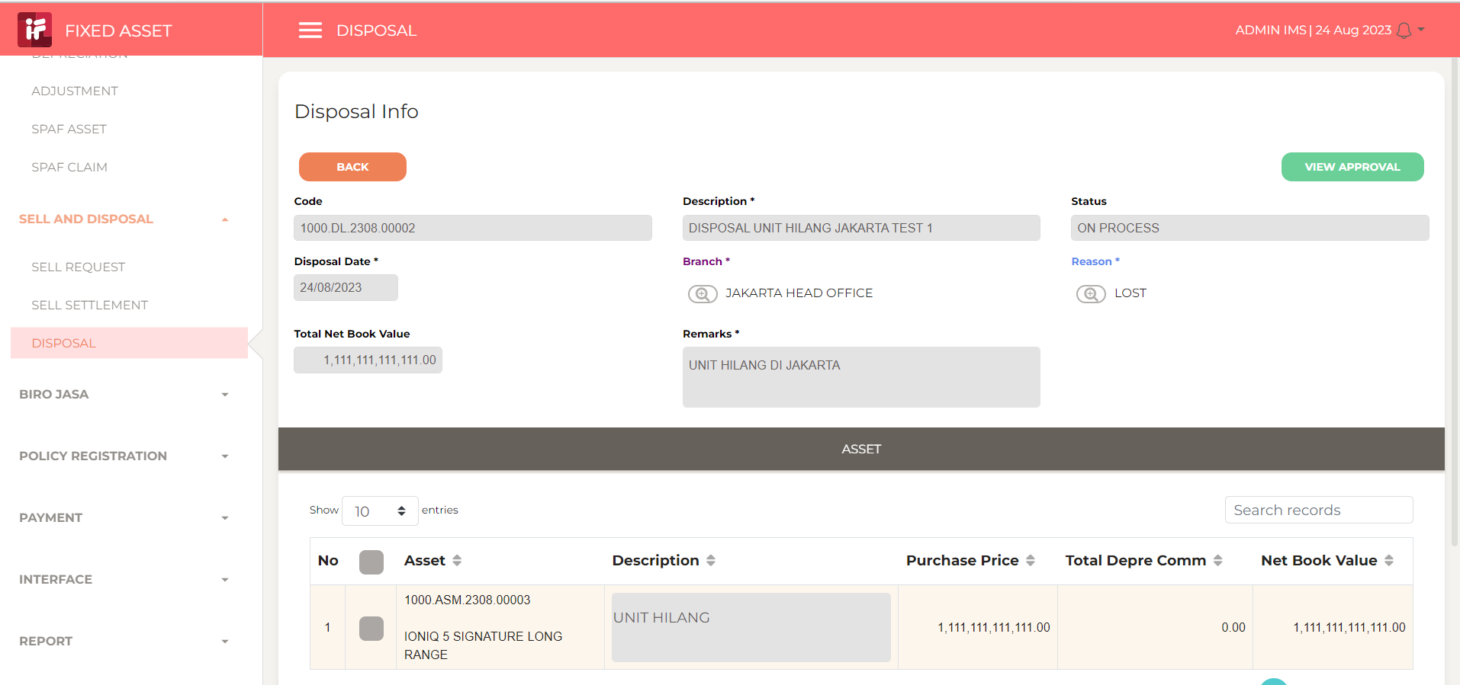

4

